Sheet1
主场景&界面

1 | 主场景规划
 | 1.1 | 设计目的

 |  | 突出宅斗题材，前期营造玩家身份低微，在家里备受欺凌的氛围

 | 1.2 | 设计思路

 |  | 主场景中展现的是整个宅院的俯视图，主角的房间靠近家仆的通房，在庭院的边角处，随着剧情推进，主角房间位置会有所变化。
 |  | 在宅院的不同地点里，有不同的npc会与主角交流，对话内容根据主角身份有所变化。

 | 1.3 | 主场景参考图

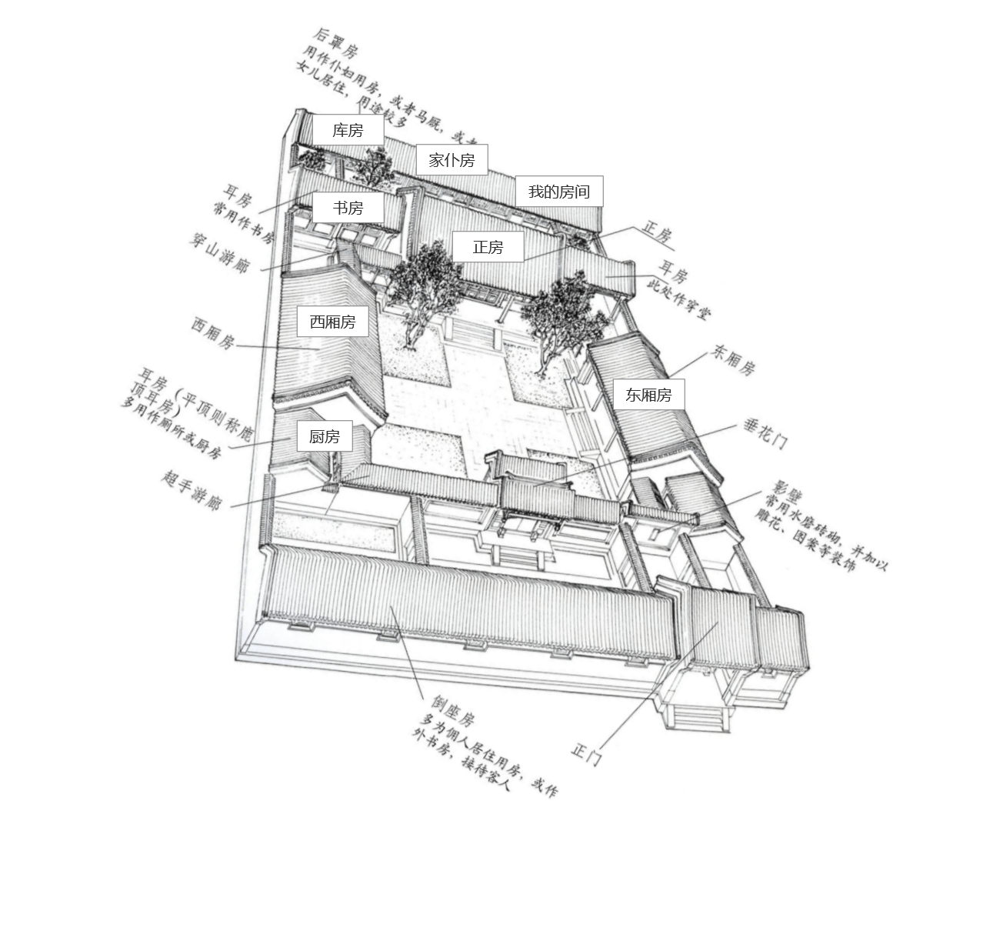

2 | 主界面

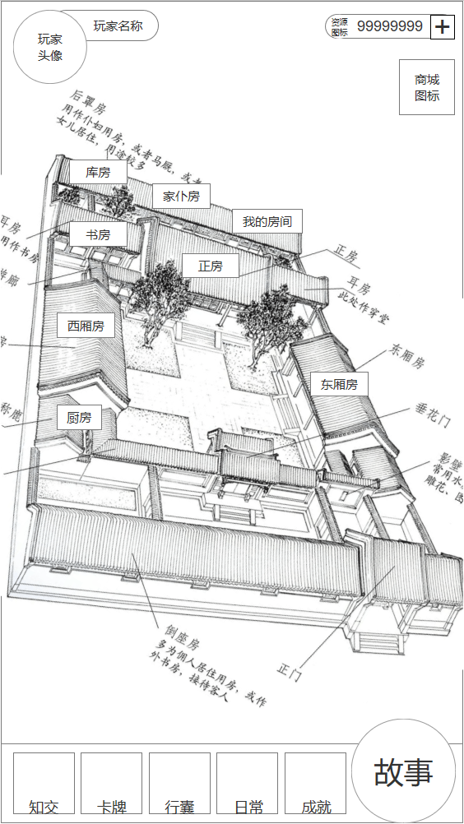
2
1
 |  |  |  |  |  |  | 序号 | 名称 | 操作说明 | 显示说明 | 修改备注
 |  |  |  |  |  |  | 1 | 玩家头像 | 单击，打开玩家信息界面
 |  |  |  |  |  |  | 2 | 元宝资源信息 | 单击，打开元宝充值界面
3
 |  |  |  |  |  |  | 3 | 商城按钮 | 单击，打开商城购买界面
 |  |  |  |  |  |  | 4 | 我的房间 | 单击，打开我的房间界面
5
 |  |  |  |  |  |  | 5 | 库房 | 单击，打开库房界面
4
 |  |  |  |  |  |  | 6 | 知交按钮 | 单击，打开知交界面 | 有可进行的知交剧情时，按钮右上角显示红点
 |  |  |  |  |  |  | 7 | 卡牌按钮 | 单击，打开卡牌界面
 |  |  |  |  |  |  | 8 | 道具按钮 | 单击，打开道具界面
 |  |  |  |  |  |  | 9 | 日常按钮 | 单击，打开日常任务界面 | 有可领取奖励的日常任务时，按钮右上角显示红点
 |  |  |  |  |  |  | 10 | 成就按钮 | 单击，打开成就界面 | 有可领取奖励的成就时，按钮右上角显示红点
 |  |  |  |  |  |  | 11 | 故事按钮 | 单击，弹出当前剧情列表，点击列表外任意位置关闭列表 | 有可进行的剧情时，按钮右上角显示红点

11
10
6
7
8
9

3 | 美术需求

 | 3.1 | 界面需求

 |  | 序号 | 名称 | 说明
 |  | 1 | 玩家头像 | 显示玩家头像及名字信息
 |  | 2 | 元宝资源 | 显示元宝资源，购买按钮（+号）
 |  | 3 | 下侧选项栏 | 功能按钮栏位

 | 3.2 | 图标需求

 |  | 序号 | 名称 | 说明
 |  | 1 | 元宝图标 | 货币元宝图标
 |  | 2 | 商城图标
 |  | 3 | 知交图标
 |  | 4 | 卡牌图标
 |  | 5 | 道具图标
 |  | 6 | 日常任务图标
 |  | 7 | 成就图标
 |  | 8 | 故事剧情图标

 | 3.3 | 场景需求

 |  | 序号 | 名称 | 说明
 |  | 1 | 宅院主场景 | 参考图1.3
 |  | 2 | 我的房间 | 点击时建筑的选中状态

4 | 音效需求

 |  | 序号 | 名称 | 说明 | 是否循环 | 参考时长
 |  | 1 | 主场景BGM | 古风舒缓的音乐 | 是 | 30~60s

